Лист1
Check list (Marina) | https://auto.ria.com/
link "Продати авто"

Feature | Check | Status
Dev Tools | 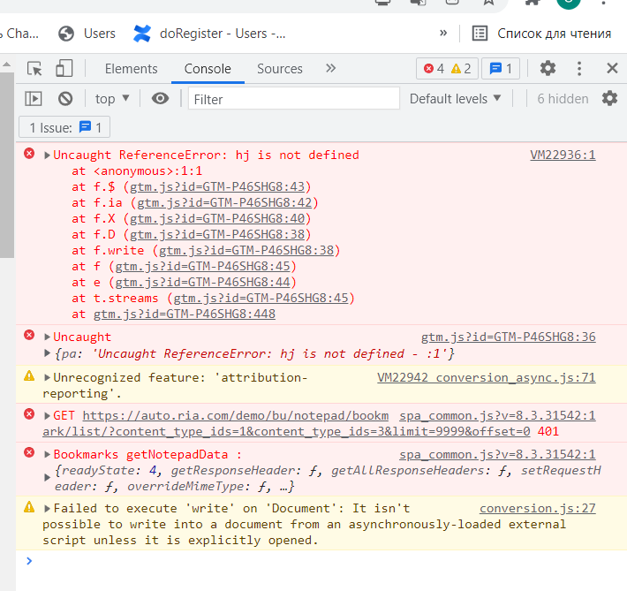 | Failed
Link "Додати авто" | Opened folder on PC | passed
Link "Додати відео з You Tube" | Opened textbox (input field) "Посилання на відеоролик" | passed
Textbox "Посилання на відеоролик" | link inserted | passed
Button "Завантажити" | video uploaded | passed
Arrow | Opened drop down Тип транспорту, Марка Авто, Модель Авто, Рік Випуску, Тип Кузова, Регіон, Місто. | passed
Drop Down "Основна інформація" | All categories (Тип транспорту, Марка Авто, Модель Авто, Рік Випуску, Тип Кузова, Регіон, Місто) founded and opened sucsessfully | passed
Textbox "VIN-код" | Valid data inserted sucsessfully | passed
Textbox "Опис українською" | data inserted sucsessfully | Failed
Drop Down "Додаткові характеристики" | All categories (Коробка передач, Паливо, Об'єм двигуна, привід, кількість дверей, колір і т.д.) founded and opened sucsessfully | passed
Check box "Безпека, комфорт, стан" | All categories selected, Check mark appeared | passed
Input field "Ціна" | Price inserted | passed
Drop Down "$, Євро, грн" | currency selected | passed
Check box "Ціна з ПДВ, Нерозмитнений, можливий торг і тд " | All categories selected, Check mark appeared | passed
Input field "Телефон" | Number of telepfone entered, fields "Ім'я, Код з СМС" appeared | passed
Check box "Я згоден з умовами Угоди про надання онлайн сервісів" | Check mark appeared | passed
Link "Угода про надання онлайн сервісів" | Opened page with information "Правочин про надання онлайн-сервісів сайтів" | passed
Link "Політика приватності" | Opened page with information "Політика приватності" | passed
Button "Розмістити оголошення" | Advertisement aded | passed

ТС 1 [Check button +Продати авто]
Precondition: site https://auto.ria.com/uk/ is opened, user is authorized, Click Tab Автомобілі.
Action | Expected result
Click Button "+ Продати авто" | Page "Додавання оголошення" opened

Device type: Notebook
 | 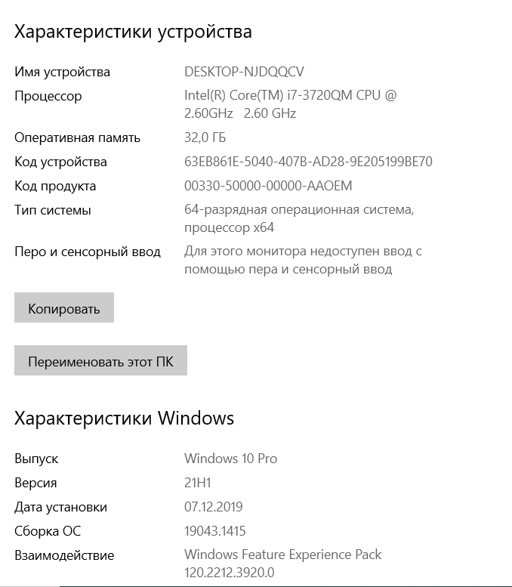
TC 2 [Check link "Додати авто"]
Precondition: TC 1 executed
Action | Expected result
Click link "Додати фото" | Opened folder on PC
Load photo from a folder on PC with size < 50kb | 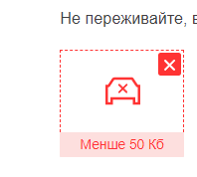
Load photo from a folder on PC with size > 50kb | 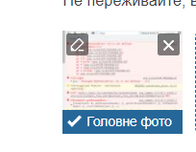

TC 3 [Check Textbox "Посилання на відеоролик"]
Precondition: TC 1 executed
Action | Expected result
Click Textbox "Посилання на відеоролик" | input cursor apeared
Insert link eg https://www.youtube.com/watch?v=fTHVjSL4OU8, click button Завантажити | video from youtube.com loaded
Insert link eg https://www.youtube.com/watch?v=, click button Завантажити | messege appeared

TC 4 [Check Textbox "Опис українською"]
Precondition: TC 1 executed
Action | Expected result
Click Textbox "Опис українською" | input cursor apeared
input text eg Гарне авто | Теxt appeared in field "Опис Українською"
Click Button "Перекласти на російську" | Translated text appeared in field "На русском"
Сhange text eg Дуже гарне авто | Теxt appeared in field "Опис Українською"
Click Button "Перекласти на російську" | Bug

Device type: Notebook

